2207_기출문제
No.
1 | DLMS는 데이터 거버넌스 운영 및 데이터 생명 주기의 점검 활동을 지원하는 시스템으로 총 6단계로 구성되어 있다. 해당 아래의 단계에서 **에 들어갈 알맞은 단어를 적으시오.
 | (보기) 데이터기획 → 데이터 개발 → 데이터 ** → 데이터 수집 → 데이터 활용 → 데이터 폐기
 | 답안 : 검증

2 | 데이터 기반으로 고객을 이해하기 위한 첫 단계인 이것은 좋은 고객 경험을 제공하기 위해 고객에 대한 세심한 이해를 목적으로 합니다. 고객이 제품/서비스를 사용할 때 경험하기 되는 요소들을 고객의 경험에 따라 순차적으로 나열한 이것을 무엇이라고 하는가?
 | 답안 : 고객경험여정(CEJ)

3 | 데이터를 요청할 때 깔끔한 데이터로 요청하는것이 좋은데 Jeff Leek이 정의한 "깔끔한 데이터"로 올바른 것은?
 | 1) 각 변수는 중복 열(Column)로 존재 한다.
 | 2) 각 관측치는 행(row) 을 구성한다
 | 3) 각표는 여러 관측 기준에 의해서 조직된 데이터를 지정한다.
 | 4) 각 변수(variable)는 측정 결과이다 (사람을 예로 들면 160cm, 75kg 남성)

4 | H&A 본부 디지털 경영 전체상의 지향점에는 사업성과(10.10), 고객 가치(Best & Only), 지속 가능성(ESG)가 있다. 다음 중 ESG(기업활동에 투명경영을 고려해야 지속 가능한 발전을 할 수 있다는 철학)에 해당하는 항목이 아닌 것은?
 | 1) Enviroment
 | 2) Government
 | 3) Social
 | 4) Governance

5 | 하기의 그림은 어떤 지역에서 평일(행)/휴일(열) 주 평균 세탁 횟수 분포를 나타낸 것이다. 그림을 보고 유추해볼 수 있는 것으로 거리가 먼 것은?
 | 데이터 분석 문제 - 객관식 답안 : 주말에 0~1회 세탁을 하는 사용자는 대략 전체 사용자의 40~41% 정도이다.

6 | H&A 본부에서 재정의한 가전 산업의 Game Rule이 아닌 것은?
 | 1) 기술 혁신 주기 대폭 축소
 | 2) Global Operation
 | 3) Local 브랜드가 시장 지배
 | 4) 표준화, 공용화

7 | User ID가 100인 사용자의 냉장고와 에어컨은 실내 같은 공간에 설치되어 있다.
 | 20년 8월 에어컨 사용 유무에 따른 실내온도(air Temperature : 냉장고 외기 평균 기온), 습도(Air Humidity :냉장고 외기 평균 상태 습도)를 확인하여 아래 문장의 AA,BB에 알맞은 용어(높다 or 낮다)를 적으시오.

 | "에어컨 미사용(냉방 미운전) 시 실내 온도는 사용(냉방 운전) 할 때 보다 AA"
 | "에어컨 미사용(냉방 미운전) 시 실내 습도는 사용(냉방 운전) 할 때 보다 BB"
 | 답안 : 낮다, 높다

8 | 다음 중 H&A에서 수집하는 앱로그 데이터가 아닌 것은?
 | 1) 등록 제품 정보 - 등록된 제품에 대한 정보
 | 2) 화면 정보 - 고객의 화면에서 수행한 동작
 | 3) 지역 정보 - 앱에서 수집하는 기본 지역정보
 | 4) 제품 상태 정보 - 제품 사용에 따른 변화

9 | User ID가 100인 사용자는 20년 8월 평일(월~금요일)과 주말(토~일요일)에 가장 많은 빈도로 세탁기 행정을 시작한 시각(24시간제)은 각각 몇 시인가?
 | 그리고 평일에 근무하고 퇴근 후에만 세탁기를 사용한다고 가정했을 때 User ID가 100인 고객의 근무시간대 (주간 or 야간)는 어떻다고 추측할 수 있는가?
 | [세탁기 행정 시작 시각은 각각 숫자만 기재하고, 근로 형태는 주간 or diorks으로 텍스트만 기재하세요. 반드시 순서대로 기재하고, 콤마(,)로 각각의 정답을 구분하여 띄어쓰기는 무관 합니다.]
 | 답안 : 20,10,주간

10 | 하기 그림은 상자 그림이다. 다음 중 상자 그림의 다섯 수치 용약으로 잘못된 것은?
 | 답안 : 상자그림(Box Plot) 위치별 명칭 문제

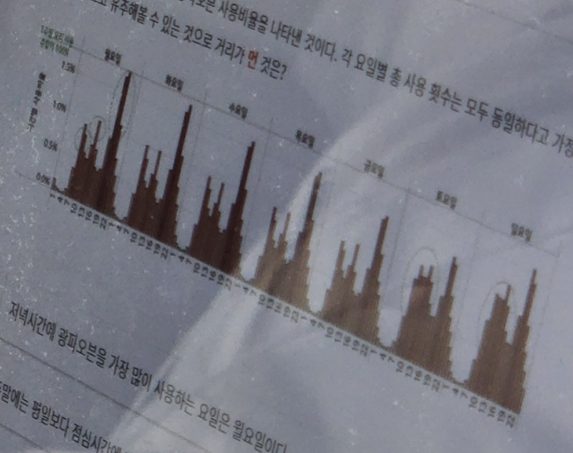
11 | 하기의 그림은 요일별/시간별 광파오븐 사용비율을 나타낸 것이다. 각 요일별 총 사용 횟수는 모두 동일하다고 가정했을 때 그림을 보고 유추해볼 수 있는 것으로 거리가 먼 것은?
 | 답안 : 그래프를 보고 분석하는 문제

12 | 전사 데이터 운영정책을 기반으로 수립한 H&A본부만의 데이터 활용 단계별 수행 절차로 맞는 것은?
 | 1) 데이터 요청 → 사전 검토/승인 → 검증 → 수집처리 → 전달/폐기
 | 2) 데이터 요청 → 사전 검토/승인 → 전달/폐기 → 수집처리 → 검증
 | 3) 사전 검토/승인 → 데이터 요청 → 수집처리 → 검증 → 전달/폐기
 | 4) 데이터 요청 → 사전 검토/승인 → 수집처리 → 검증 → 전달/폐기

13 | 수치형 자료의 요약으로 자료의 퍼짐을 나타내는 대푯값으로 거리가 먼 것은?
 | 1) 최빈수
 | 2) 분산
 | 3) 표준편차
 | 4) 범의

14 | 다음 중 데이터 기획회의에서 논의하는 것과 거리가 먼 것은?
 | 1) 수집 데이터 요청항목 확인 및 논의
 | 2) 진행 일정
 | 3) 데이터 정합성 검증
 | 4) 데이터 품질 검증 방안

15 | 다음 중 H&A 본부의 데이터 운영 절차 중 "전달/폐기" 단계의 주요 업무가 아닌것은?
 | 1) 요청자-처리가 1대1채널 전달
 | 2) 개인정보 처리/익명화 가이드 일치성 확인
 | 3) 제공받은 개인 정보 데이터의 파기 확인서 제출
 | 4) 전달한 공급처에 데이터 파기 확인서 요청 후 전달

16 | 다음중 Digital Transformation 개념과 가장 거리가 먼 내용을 고르시오
 | 1) 디지털 기술 및 성과를 향상 시킬 수 있는 비즈니스 모델을 활용하여 조직을 변화 시키는 것
 | 2) 기업이 디지털과 물리적인 요소들을 정합하여 비즈니스 모델을 변화 시키고, 산업에 새로운 방향을 정립하는 전략
 | 3) 디지털 시대 고객/기술 변화에 대한 이해를 바탕으로 사업방식을 혁신하는 모든 활동
 | 4) 제조사 관점에서 Cloud, Big Data, AI등 최신 기술만 빠르게 적용/도입

17 | H&A 본부의 시점별 DX 추진 전략으로 적합하지 않은 것은?
 | 1) 2020년 - DX Starter
 | 2) 2021년 - DX Literate
 | 3) 2022년 - DX Pioneer
 | 4) 2023년 - DX Leader

18 | H&A 본부에서 활용 가능한 데이터 중 내부 데이터에 해당하는 것은?
 | 1) 기기/앱 데이터
 | 2) 고개 취향, 관심사 등
 | 3) 기후 통계 자료
 | 4) SNS 게시글

19 | 다음 중 H&A 본부에서 사용중인 ThinQ 앱 로그 수집 플랫폼은?
 | 1) AWS
 | 2) Flurry
 | 3) DevMate
 | 4) Firebase

20 | 다음 중 외부 데이터에 해당하는 것은?
 | 1) 고객 취향, 관심사 등
 | 2) 고장 및 수리 정보
 | 3) 고객 성별, 연령 등
 | 4) 기기/앱 데이터

